代码宝典
 | 对表格列之间做自适应宽度 | [style] = "{'white-space':'normal','word-break':'break-all'}"
 | 对表格做方框线条+行颜色变线 | resizableColumns="true" styleClass='p-datatable-gridlines p-datatable-striped'
 | impala可以封装在这个controller里 | /export/js/product_operation/poms_listing_nestjs/src/modules/impala/controllers/impala.controller.ts
 | 对多选框的宽度做限定 | :host ::ng-deep .p-dropdown {min-width: 8rem;width: 10rem;}

 | 打开旧POMS | cd /home/angular-starter/; ln -s /opt/angular-starter/node_modules node_modules; npm run server:dev:hmr
 | 旧POMS安装stacktrace-js追踪插件 | cnpm i stacktrace-js
 | 旧POMS安装aximario/json-tree | cnpm i aximario/json-tree
 | 新poms更新安装ux168-import-excel | poms-mf更新提醒： 迁移poms导出插件（ux168-import-excel）的完整功能到poms-mf。 相关开发人员请执行“./scripts/updata_node_modules.sh”更新依赖库 本次更新增加了字符编码处理的相关插件，可按需搭配使用： （1）字符集预测 import * as jschardet from 'jschardet'; let reader = new FileReader(); let raw = reader.result as ArrayBuffer; let chardet = jschardet.detect(Buffer.from(raw)); // { encoding: "UTF-8", confidence: 0.9690625 } //预测编码集 + 置信度 （2）字符编码转换，将buffer根据指定编码集，转换回js字符串 let data = iconv.decode(Buffer.from(raw), 'UTF-8'); //或gb18030等等 | // 进入docker 容器之前 如果包不对，可以选择删除旧的module包 ll /export/nodejs_libs/nestjs_lib/ // 删除nestjs的旧lib文件 rm -rf /export/nodejs_libs/nestjs_lib/ // 进入/export/js/product_operation/product_operation_js_angular5/scripts文件 cd /export/js/product_operation/product_operation_js_angular5/scripts // 更新modules包 ./updata_node_modules.sh // 启动docker 容器 product_operation ./start_docker_nodejs_v1.0.sh // 进入docker 容器 product_operation 后 // 启动nestjs cd /home/angular-starter/scripts/ ; ./init_nestjs.sh ; cd /home/mean9/ ; npm run start // 如果启动失败，则可能是因为包不存在，所以需要cnpm install对应的包，不要用npm，因为npm没有淘宝镜像，无法安装包中没有的文件 // 安装basic-ftp包 cnpm install basic-ftp // 安装jsftp包 cnpm install jsftp // 安装完包之后，再一次启动nestjs cd /home/angular-starter/scripts/ ; ./init_nestjs.sh ; cd /home/mean9/ ; npm run start // 启动完毕 | fdisk -l #查看系统分区信息 fdisk /dev/sdb #为一块新的SCSI硬盘进行分区 chown root /home #把/home的属主改成root用户 chgrp root /home #把/home的属组改成root组 Useradd #创建一个新的用户 Groupadd 组名 #创建一个新的组 Passwd 用户名 #为用户创建密码 Passwd -d用户名 #删除用户密码也能登陆 Passwd -S用户名 #查询账号密码 Usermod -l 新用户名 老用户名 #为用户改名 Userdel–r 用户名 #删除用户一切 uname -a #查看内核版本 cat /etc/issue #查看ubuntu版本 lsusb #查看usb设备 sudo ethtool eth0 #查看网卡状态 cat /proc/cpuinfo #查看cpu信息 lshw 查看当前硬件信息 sudo fdisk -l #查看磁盘信息 df -h #查看硬盘剩余空间 free -m #查看当前的内存使用情况 ps -A #查看当前有哪些进程 kill 进程号(就是ps -A中的第一列的数字)或者 killall 进程名( 杀死一个进程) kill -9 进程号 #强制杀死一个进程

 | 连接台机： | ssh ux168@ip地址
 | 修电脑 | vi /etc/default/grub GRUB_CMDLINE_LINUX_DEFAULT="quiet splash nomodeset" update-grub |  | #remove指令就是卸载，值得注意的是，remove仅仅卸载软件，但是并不卸载配置文件 sudo apt-get remove XXX #卸载指令，同时卸载相应的配置文件 sudo apt-get purge #将所有包的来源更新，也就是提取最新的包信息，这一条我们经常使用到。 sudo apt-get update

 | 启动旧POMS augular | cd /home/angular-starter/; ln -s /opt/angular-starter/node_modules node_modules; npm run server:dev:hmr

 | bug解决模板： | 类型：自测案例数据不全 原因：迁移后版本问题，trim导致的数据获取不正确 解决：现在采用了loash的trim函数

 | eg sku： | g12121000ux0754
 | PA用户： | jasmine
 | 旧POMS环境配置：
MRO: | 有amazon资料的Item字段的 | a21010400ux0221
PA:
 | MRO | CR201706080001 | 汽配 CR201706060001 MRO CR201706080001 家居 CR201706060002 CSA CR201706260001 Walmart CR201707260001 LT CR201904190001 运营 CR201706080003 杭州服装 CR201803130001
 | PA | CR201706060001
 |  | 开产品在MRO垂直那里的产品管理-产品开发-产品清单 产品清单是产品清单列出要开的产品，然后寄卖商根据这个清单去采购，之后质检人员根据采购回来的产品进行生成SKU和CE单，所以卖数信息是根据产品清单来的。因为产品清单只是一张表。只有在收到货之后，才会创建SKU号，有了SKU号才有资料编辑的页面

 |  |  | PA_PPMS_INIT_PRODUCT_SKU_ATTRIBUTE_FIELD_VALUE_MAP

 | 消息提醒配置： | 这个是配置 product_operation_sold.activity_notification_config 参考例子你可以看下 "eventCode" : "1012",

 | 快速上线： | 快速上线的都记录下是什么原因 ， 要具体原因，是bug的话，是具体到什么bug， bug产生的原因， 是之前没有测试上线引起的， 还是测试不出， 没什么特殊情况，都经过测试再上线， 紧急情况先上线的都要补测试

 |  | poms_big_data_nestjs

 | 搭建poms_big_data项目 | 拉取公用项目，只在第一次用到： cd /export/js; git clone git@gitlab.ux168.cn:global_project/ux168_framework_nestjs.git 更新nestjs项目的库，只在第一次用到： cd /export/js/product_operation/nodejs_start_scripts ./common/updata_node_modules.sh 启动nest项目，以下可以用他： poms_big_data_nestjs、poms_original_listing_nestjs、poms_external_nestjs 命令： cd /export/js/product_operation/nodejs_start_scripts ./start_docker_nest.sh 然后根据页面提示启动就行了如果启动时报错Unable to find image 'dockerimages-v2.ux168.cn:5000/nodejs_app_dev_v2.0:latest' locally，说明缺少对应docker镜像，执行/export/js/product_operation/nodejs_start_scripts/docker_helper，看上面的镜像地址对应哪个标签，输入标签下载就行了 | ## 进入容器，启动nestjs项目 docker-nsenter poms_nestjs ### poms_big_data_nestjs: cd /home/nestjs/ ; npm run start:debug ### poms_original_listing_nestjs: cd /home/nestjs1/ ; npm run start:debug
 | 钉钉消息推送提醒 | 钉钉推送消息配置： 先在product_operation_listing_management_test库的option_val_list表里，通过mongodb语句{"optionName" : "sandbox_message_notify"}搜索，点击该数据，在optionVal字段里配置自己的用户名信息 { "dingUserId" : "16363354792682515", "openId" : "", "userName" : "zhouangang", "cName" : "周安港" } 其中dingUserId可以通过接口： http://master.nodejs.poms.ux168.cn:60009/api/system-manages/getUserSheetByUserName?userName=zhouangang&api_key= 来查看，userName配置成自己的用户名即可。 option_val_list表配置好之后，去user_sheet表配置用户信息，可以仿造别的用户名配置； 数据库配置完成之后，可以通过代码来实现该钉钉消息推送： { "userType": "userName", "userIdList": "zhouangang",//xxx注册的用户名 "title": "xxxx标题", "msg": [ { "key": "每行的开头：", "value": "每行的标题：" }, { "key": "备注: ", "value": "距离预估到仓日还剩10天" } ] } $this->nodeFactory = new NodeFactory($this->logger);$this->nodeFactory->dingding()->sendOaNotice($postData) | 用户的dingUserId可以在http://master.nodejs.poms.ux168.cn:60009/api/system-manages/getUserSheetByUserName?userName=zhouangang&api_key=接口看，userName是自己 |  | { "_id" : ObjectId("619f3378fa8a2c1293caf144"), "userName" : "zhouangang", "cName" : "周安港", "verticalName" : "运营专员", "groupworkplaces" : [ ], "selectedgroupWorkplace" : [ ], "email" : "", "mobilePhone" : "", "role" : "1", "status" : "启用", "managerOrNot" : "0", "companySequenceId" : "CR201706080003", "verticalSequenceId" : "VT201706080003", "workplaceSequenceId" : "WP201706080007", "skypeName" : "", "part" : "", "exportDef" : [ ], "dingUserId" : "16363354792682515", "createdBy" : "zhengyusheng", "modifiedBy" : "system", "stockManager" : "", "veroCheckManager" : "", "createdOn" : ISODate("2021-11-25T14:55:52.453+0000"), "modifiedOn" : ISODate("2021-11-25T19:09:28.097+0000"), "__v" : NumberInt(0) }

 | 新poms的UAT环境 | http://btsm-poms-mf-sandbox.ux168.cn
 | 旧poms的UAT环境 | http://btsm.poms.sandbox.ux168.cn/

 | ssh root@172.16.11.151进入配置ssh服务器，登录账号密码onxyia
 | /export/js/product_operation_js/uc_client | getUserSandbox11_226.php文件配置poms_js_web的用户名的文件（这个文件主要是看USER_CENTER_CLIENT_URL: 'http://sandbox.poms.ux168.cn/uc_client/getUserSandbox11_226.php?user=zhengyusheng'）这里getUserSandbox11_226.php文件所属
 | /opt/poms_mf_js/pa_uat_config | 配置environment文件的路径

 | jekins里面的uat设置：pa_uat_poms_js_web_(module)_11_226 是poms_js_web的module设置，pa_uat_poms_js_web_portal_11_226是poms_js_web的端口配置,

 | 42238
 | cets管理页 | http://172.16.10.49/cets_web/doc_root/index.php wyq/123456

 | pa_uat_product_operation_listing_nest_nodejs_app_11_226 | poms_listing_nestjs项目的UAT | bigdate端口占用： 1、去服务器执行netstat -tunlp | grep 30047 2、执行kill -9 ***
 | pa_uat_poms_js_11_226 | 旧poms的UAT
 | pa_uat_poms_big_data_nestjs_app_11_226 | poms_big_data 的uat环境

 | 解决东八区时差问题，时区切换 | {{newDate |date: 'yyyy-MM-dd hh:00:00':'GMT+00:00'}}

 | /export/client/azkaban_job_dataflow/alivpc/Alivpc_Product_Operation_Client | product_operation_client项目下的脚本定时路径
 | 示例文件夾：/export/client/azkaban_job_dataflow/alivpc/Alivpc_Product_Operation_Client/Mro_Product_Launch_Manager_Review_Message | 配置job文件和cmd文件

 | 杀死钉钉进程
 | ps -aux|grep din
 | 然后找到他的id，执行命令：kill -9 xxxx

 | fcu导入 | http://poms.ux168.cn/#/listing-management/fcu_sku_map

 | 仓库查询 | http://master.nodejs.cets.ux168.cn:60010/api/write_off_order_details/getStockLocationResponseAll

 | amazon_us_dmt
 | dmt_硬卡纸/牛皮卡纸

 | 新poms跳转到旧poms配置POMS_NG5_WEB

 | /#/pa/pa-loss-pl-detail | 旧poms 画图chart示例

 | pecl install zip报错error: Please reinstall the libzip distribution 然后跑apt-get install libzip-dev安装，再重新跑 pecl install zip
 | 正则表达式匹配mongodb数据双引号内容 | \" : "([^\"]*)\"

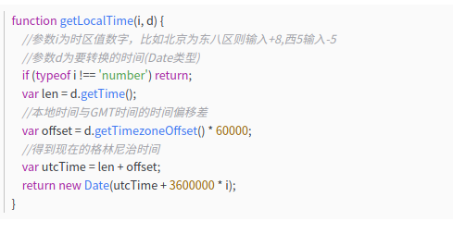

 | sudo apt install snapd snapd-xdg-open //安装snapd-xdg命令

 | sudo snap search //查看可安装的包

 | sudo snap install xxxx //安装包

 | docker run -itd --name php-test -d -p 8080:80 -v /export/www:/app/www 4ede /bin/bash

 | docker run --name nginx81 -d -p 80:80 -v /usr/docker/nginx/html:/usr/share/nginx/html nginx

 | docker run -itd --name nginx-php-slim dockerimages-v2.ux168.cn:5000/nginx-php7-slim:latest // 进入

 | sudo apt-cache search php //查询php安装扩展包

 | #安装deb包
 | sudo dpkg -i xxxxx.deb

 | a21041500ux0160 | 测试ebay-template账号

 | sku上线的 | product_operation_listing_management_test.platform_api_operation_notification
 | sku已上线的 | product_operation_listing_management_test.ebay_active_listing
 | ebay模板添加 | product_operation_sold_test.ebay_template
 |  | restful接口地址：/api/product-info/downloadSkuEbayTemplate/
 |  | http://172.16.10.40:8000/api/product-info/downloadSkuEbayTemplate/ebay_es_selling_dom/a15030300ux0061

 | db.product_sku.createIndex({productType:1}, {background: true, name: 'idx_productType'}); | 加索引

168安装工具网站 | http://gz.tools.ux168.cn/tools/

 | db.channel_amazon_category_history.aggregate([
 | {$match:{channel:"amazon_us",leafCategory:"true"}},
 | {$group:{_id:{browsePathName:"$browsePathName",itemType:"$itemType"},categoryId:{$first:"$categoryId"}}},
 | {$project:{_id:null,categoryId:"$categoryId",browsePathName:"$_id.browsePathName",itemType:"$_id.itemType"}}
 | ])

 | SKU | 最小库存单位，比如一支笔，一个本子，一个零件
 | SGU | 一种单位的多种样式，红色的笔，蓝色的笔，黄色的笔
 | SPU | 带有商品编码的多个sku组合，一个产品
 | FCU | sku - 写资料 - 发布
 | SCU | 多个sku的组合，没有库存

 | 221 | http://gz221.sandbox.poms.ux168.cn/#/system-management/system-announcement-main;type=startUp

 | IT的确需要更新一些完整的最新的每个项目的文档，从项目部署到架构到代码的创建-处理-提测-上线的流程都记录下来，制定一套能从搭建到开发到上线的流程文档；同时记录下开发的必备主要用件，比如mongodb，hue，docker，jet，代码生成器等方便新人迅速融入项目开发；

 | 开发清单的表
 | pa_product
 | pa_product_detail

 | PMO单的表
 | market_analysis_report
 | skuId_info_main_table
 | skuId_info

 | git rebase release_xxx
 | git checkout branch_xxx
 | git rebase branch_xxx

 | PA的UAT环境：http://pa-uat-poms.ux168.cn/#/system-management/system-announcement-main;type=startUp
 | 221环境：
 | http://gz221.sandbox.poms-mf.ux168.cn/

 |  | ☆

 | 查看linux的架构版本：dpkg --print-architecture

 |  | loggerAmazonSp_logs_20230420.log
 | sls系统查询日志
 | 找到aliyun-hn1-all-log，然后左边的日志库找hn1-slim-app-log，点一下
 | 最后在右边的查询条件那里输入 __tag__:__path__:/usr/local/slim/app/product_operation_php_restful/logs/poms_pa_product/poms_pa_product_info_init20220908.log 时间范围选 本月 再点查询就行了 | __tag__:__path__:/usr/local/slim/app/product_operation_php_restful/logs/amazon/loggerAmazonSp_logs_20230206.log
 | /export/php_restful/product_operation_php_restful/logs/product_info/product_info_base_logs_20230524.log

 | google配置 cd /opt/google/chrome vi进入google-chorme 在末尾加上--user-data-dir --no-sandbox

 | [xdebug] zend_extension = /usr/local/webserver/php7/lib/php/extensions/no-debug-non-zts-20151012/xdebug.so xdebug.remote_enable=1 xdebug.remote_host=172.16.4.124 xdebug.remote_port=9000 xdebug.idekey = PHPSTORM | shift + g直接调到尾部 | [xdebug] zend_extension = /usr/lib/php/20210902/xdebug.so xdebug.remote_enable=1 xdebug.remote_host=172.16.29.23 xdebug.remote_port=9000 xdebug.idekey = PHPSTORM | 配置PHP全局环境：打开/etc/profile 配置 #set java env export JAVA_HOME=/usr/lib/jvm/jdk1.8.0_371 export JRE_HOME=${JAVA_HOME}/jre export CLASSPATH=.:${JAVA_HOME}/lib:${JRE_HOME}/lib export PATH=${JAVA_HOME}/bin:$PATH export M2_HOME=/usr/local/apache-maven-3.9.3 export PATH=${M2_HOME}/bin:$PATH export PHP_HOME=/xp/server/php/php-7.4 export PATH=${PHP_HOME}/bin:$PATH
 | 进入docker，如果你不知道php.ini配置文件在哪里，可以执行 find / -name php.ini 找到php.ini配置文件，进入文件目录 cd /usr/local/webserver/php/etc/ 找到php.ini进去到底部，有个xdebug配置，配置到自己的ip地址和端口 配置完后重启nginx /etc/init.d/nginx restart 然后配置phpstorm里面的php版本对应到xdebug的版本，然后再去配置xdebug调试， restful映射的路径是/usr/local/slim/app 下面就可以启动debug，?XDEBUG_SESSION_START=PHPSTORM | /etc/init.d/apache2 restart | pa-biz-application：java新架构的nginx的配置文件： /etc/nginx：存放配置文件 nginx管理命令 service nginx start service nginx restart service nginx stop 查看nginx端口：netstat -tulnp | grep nginx

 | https://github.com/nashaofu/dingtalk https://github.com/nashaofu/dingtalk/releases/download/v2.1.22/dingtalk-2.1.22-latest-amd64.deb | 

https://sre-sql.ux168.cn | zhouag zag123321123

下载ebay模板 | http://172.16.4.77:8000/api/product-info/downloadSkuEbayTemplate/natural_preserved/s22120500ux5971

 | amazon_pa_sp_auto_create_update.php

hkvpc client项目 | const PRODUCT_OPERATION_URL_HKVPC_PHP_REST_MASTER = "http://hk.alivpc.slim.poms.ux168.cn:8000"; const PRODUCT_OPERATION_URL_HKVPC_PHP_REST_QUERY = "http://hk.alivpc.slim.poms.ux168.cn:8000"; const PRODUCT_OPERATION_URL_HKVPC_PHP_REST_KEY = "";

 | hk_api_slim_access_log
 | s22122300ux1012 and autoAddCampaign

soap安装 | sudo apt-get install php7.2-soap

 | 我的root密码：Zhouangang123!@#

 | 目前的最标准格式 Application/ Service 工程配置Nacos，4个公共配置可选 + 自身1个配置，示例: #工程自身配置，nacos的加载顺序为，shared-config、extension-config、application-config，即先加载共享配置，然后扩展配置，然后是自身配置，如果有需要覆盖公共配置的配置项在工程自身的配置中配置即可覆盖公共配置 spring.cloud.nacos.config.file-extension=properties spring.cloud.nacos.config.refresh-enabled=true spring.cloud.nacos.config.group=工程名，例如platform-item-service #委托代理配置 spring.cloud.nacos.config.extension-configs[0].group=DEFAULT_GROUP spring.cloud.nacos.config.extension-configs[0].data-id=http-sf-provider.properties spring.cloud.nacos.config.extension-configs[0].refresh=true #公共中间配置，例如redis、xxl-job、rocketmq配置 spring.cloud.nacos.config.extension-configs[1].group=DEFAULT_GROUP spring.cloud.nacos.config.extension-configs[1].data-id=common-config.properties spring.cloud.nacos.config.extension-configs[1].refresh=true #rocketmq topic/tag/gourp配置 spring.cloud.nacos.config.extension-configs[2].group=DEFAULT_GROUP spring.cloud.nacos.config.extension-configs[2].data-id=rocket-config.properties spring.cloud.nacos.config.extension-configs[2].refresh=false #Acl访问控制配置 spring.cloud.nacos.config.extension-configs[3].group=DEFAULT_GROUP spring.cloud.nacos.config.extension-configs[3].data-id=acl-config.properties spring.cloud.nacos.config.extension-configs[3].refresh=true #Demo服务配置(正式开发时记得删除demo配置和对应的代码) spring.cloud.nacos.config.extension-configs[4].group=platform-demo-service spring.cloud.nacos.config.extension-configs[4].data-id=platform-demo-service.properties spring.cloud.nacos.config.extension-configs[4].refresh=true 文档已同步更新https://ux168.yuque.com/tq4uqu/gggly1/gkgt3g0g9zd9742t#PaM0U 具体章节:Nacos配置规范 |  | 统计重复数据 select cmo_bill_no,ce_co_bill_no,sku_id,count(*) as count from scms_purchase_ce_co_defect_info group by cmo_bill_no,ce_co_bill_no,sku_id having count > 1; 删除重复数据并保留一条： delete t1 FROM scms_purchase_ce_co_defect_info t1 INNER JOIN scms_purchase_ce_co_defect_info t2 WHERE t1.id < t2.id AND t1.cmo_bill_no = t2.cmo_bill_no AND t1.ce_co_bill_no = t2.ce_co_bill_no AND t1.sku_id = t2.sku_id;

 | 1）service cron start /*启动服务*/ 2）service cron stop /*关闭服务*/ 3）service cron restart /*重启服务*/ 4）service cron reload /*重新载入配置*/ 可以通过以下命令查看cron是否在运行（如果在运行，则会返回一个进程ID）： # pgrep cron

进入程序文件夹 | cd /usr/share/applications | 在后面添加--no-sandbox

 | git设置ssh秘钥
设置git密钥 | cd ~/.ssh ssh-keygen -t rsa cat ~/.ssh/id_rsa.pub

 |  | 自动换行：white-space: pre-line;

redis查询 | # 查看状态 systemctl status redis-server.service # 启动 systemctl start redis-server.service # 停止 systemctl stop redis-server.service # 重启 systemctl restart redis-server.service # 设置开机启动 systemctl enable redis-server.service |  | 删除前缀为feature/202401的分支 的bash脚本 #!/bin/bash git branch | grep 'feature/202401' | xargs git branch -d

 | /** * 1、除非元素为null，否则向集合添加元素 */ CollectionUtils.addIgnoreNull(personList,null); /** * 2、将两个已排序的集合a和b合并为一个已排序的列表，以便保留元素的自然顺序 */ CollectionUtils.collate(Iterable<? extends O> a, Iterable<? extends O> b) /** * 3、将两个已排序的集合a和b合并到一个已排序的列表中，以便保留根据Comparator c的元素顺序。 */ CollectionUtils.collate(Iterable<? extends O> a, Iterable<? extends O> b, Comparator<? super O> c) /** * 4、返回该个集合中是否含有至少有一个元素 */ CollectionUtils.containsAny(Collection<?> coll1, T... coll2) /** * 5、如果参数是null，则返回不可变的空集合，否则返回参数本身。（很实用 ,最终返回List EMPTY_LIST = new EmptyList<>()） */ CollectionUtils.emptyIfNull(Collection<T> collection) /** * 6、空安全检查指定的集合是否为空 */ CollectionUtils.isEmpty(Collection<?> coll) /** * 7、 空安全检查指定的集合是否为空。 */ CollectionUtils.isNotEmpty(Collection<?> coll) /** * 8、反转给定数组的顺序。 */ CollectionUtils.reverseArray(Object[] array); /** * 9、差集 */ CollectionUtils.subtract(Iterable<? extends O> a, Iterable<? extends O> b) /** * 10、并集 */ CollectionUtils.union(Iterable<? extends O> a, Iterable<? extends O> b) /** * 11、交集 */ CollectionUtils.intersection(Collection a, Collection b) /** *12、 交集的补集（析取） */ CollectionUtils.disjunction(Collection a, Collection b) | pa-biz-web启动 pnpm install pnpm run dev

获取key | get pa-sms-application:pa_sms_cache:ddsToken
删除key | del pa-sms-application:pa_sms_cache:ddsToken

 | 安装yarn

 | 切换php版本：sudo update-alternatives --config php
 |  | 小皮面板 面板版本: v1.1.9 外网面板地址: 内网面板地址: http://172.16.29.23:28290/home username: 1d06333b password: 6zRALb557
 | 禁用php7.1 sudo a2enenmod php7.1
 | 启用php7.2 sudo a2enmod php7.2
 | 重启 sudo systemctl restart apache2

 | cmatrix 代码屏幕保护

临时截图
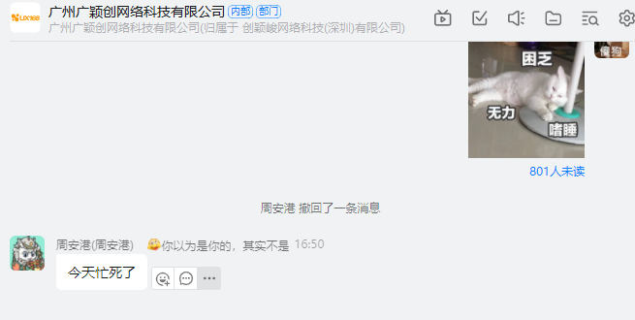 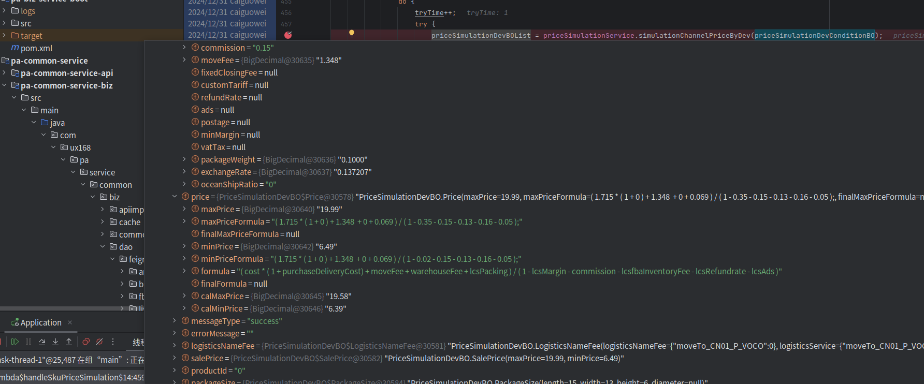

Sheet1
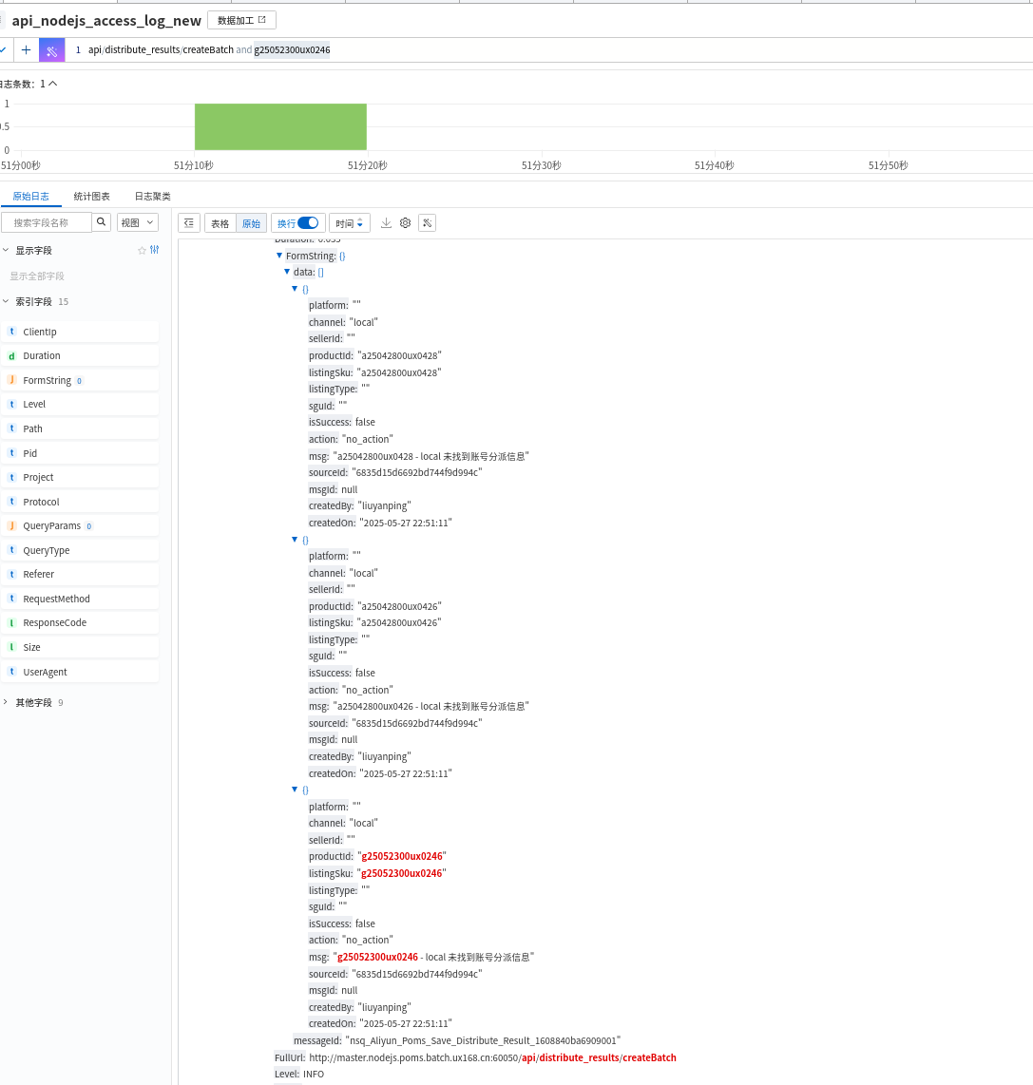
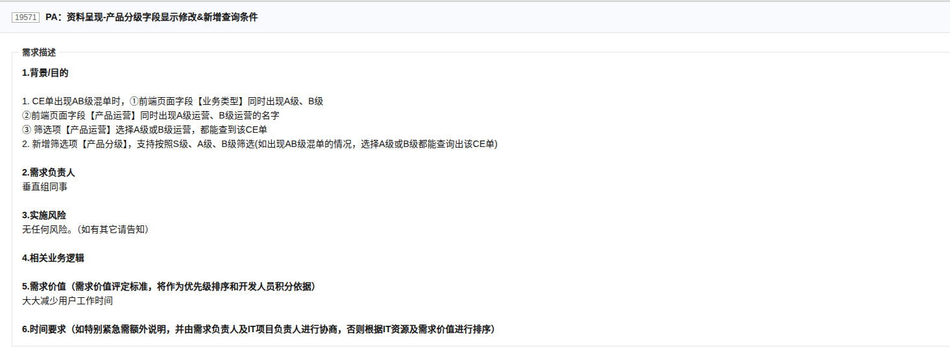
5.8 | 1.5
5.10 | 3
5.12 | 1.5
5.19 | 2
5.20 | 1.5
5.22 | 2.5
5.24 | 5.5
5.26 | 1.5
5.27 | 0.5
5.28 | 2
5.29 | 1.5
 | 23

设置restful xdebug
